상품제안서
직굴림보석함(송학) | 상품코드: F29738

 |  |  |  |  |  |  | 02-412-0044 | www.easy1.co.kr
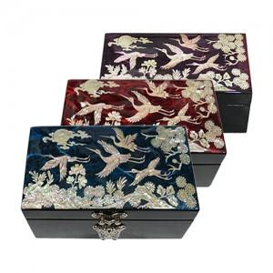

【상세/제작정보】 | 카톤 40개 / 4500원 vat별도 실크인쇄 100개미만 40,000원 vat별도 100개이상 무료 컬러인쇄 100개미만 50,000원 vat별도 100개이상 무료

【인쇄/포장옵션】 | 실크, 풀칼라 / 포장지포장

【공급단가】 | 수량 | 100~ | 300~ | 500~ | 1,000~ | 3,000~
*VAT별도 | 단가 | 26,250원 | 25,830원 | 25,200원 | 24,570원 | 24,140원

【상품 URL】 | https://dev.easy1.co.kr:443/src/goods_detail.php?gdno=29738

